상품제안서
모나미 153네오만년필세트(F촉) | 상품코드: S22364

 |  |  |  |  |  |  | 02-713-8555 | www.synergygift.co.kr
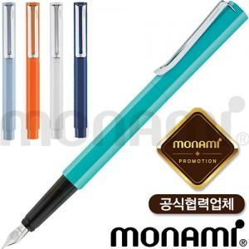 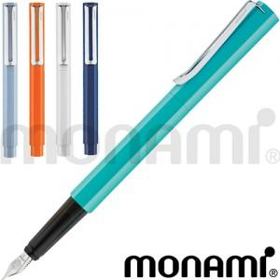

【상세/제작정보】

【인쇄/포장옵션】 | 실크, 레이저 / 포장지포장

【공급단가】 | 수량 | 50~ | 100~ | 500~ | 1,000~ | 2,000~
*VAT별도 | 단가 | 15,250원 | 15,000원 | 14,640원 | 14,270원 | 14,030원

【상품 URL】 | https://www.synergygift.co.kr:443/src/goods_detail.php?gdno=22364

